客户方案计算表
 | 2020.8.19日及之前的利率核算表 |  |  |  |  |  | 2020.8.20日及之后的利率核算表
使用说明 | 手动填写第一行数据 | 还款期数为2020.8.19日及之前期数 此列需要手动填写 | 计息本金*24%/12 此列为公式,不要修改 | 与签订合同保持一致 此列第一格需要手动填写 | 此列为公式 不要修改 |  | 手动填写第一行数据 | 还款期数为2020.8.20日及之后的期数 此列需要手动填写 | 计息本金*17%/12 此列为公式,不要修改 | 与签订合同保持一致 此列第一格需要手动填写 | 此列为公式 不要修改
 | 计息本金 | 还款期数 （合同） | 每月应还利息金额 | 每月还款金额 | 每月应抵本金 |  | 计息本金 | 还款期数 （合同） | 每月应还利息金额 | 每月还款金额 | 每月应抵本金 | 数值对应关系 | 解释
 | 70000.00 | 1 | 1400.00 | 3201 | 1801.00 | 8.3 | 56610.86 | 8 | 801.99 | 3201 | 2399.01 | 计息本金=客户实际到账本金，不包含砍头息
 | 68199.00 | 2 | 1363.98 | 3201 | 1837.02 | 9.3 | 54211.84 | 9 | 768.00 | 3201 | 2433.00 | 每月应还利息=计息本金*17%/12 | 每个月客户按17%应该还的利息
 | 66361.98 | 3 | 1327.24 | 3201 | 1873.76 | 10.3 | 51778.84 | 10 | 733.53 | 3201 | 2467.47 | 每月还款金额=合同约定还款金额
 | 64488.22 | 4 | 1289.76 | 3201 | 1911.24 | 11.3 | 49311.38 | 11 | 698.58 | 3201 | 2502.42 | 每月应抵本金=还款金额-应还利息金额
 | 62576.98 | 5 | 1251.54 | 3201 | 1949.46 | 12.3 | 46808.96 | 12 | 663.13 | 3201 | 2537.87 | 第二期计息本金=客户实际到账本金-应抵本金
 | 60627.52 | 6 | 1212.55 | 3201 | 1988.45 | 1.3 | 44271.08 | 13 | 627.17 | 3201 | 2573.83 | 逾期利息=剩余本金*17%/12*逾期期数 | 这个利息直到客户清偿之日为止
7.3 | 58639.07 | 7 | 1172.78 | 3201 | 2028.22 |  | 41697.26 | 14 | 590.71 | 3201 | 2610.29 | 客户年化率，按鲸算师APP进行计算，进入APP后选择贷款利率
 | 56610.86 | 8 | 1132.22 | 3201 | 2068.78 |  | 39086.97 | 15 | 553.73 | 3201 | 2647.27 | 借款总额 | 客户实际到账金额
 | 54542.07 | 9 | 1090.84 | 3201 | 2110.16 |  | 36439.70 | 16 | 516.23 | 3201 | 2684.77
 | 52431.91 | 10 | 1048.64 | 3201 | 2152.36 |  | 33754.93 | 17 | 478.19 | 3201 | 2722.81 | 在进行计算时，需要了解客户合同签订时间、还款期数。从签订合同之日起至2020.8.20日，每期年化率按24%核算，2020.8.20日至还款结清月份，每期年化率按17%核算。 表格一测算的是从客户签订合同之日起至2020.8.20日，每期年化率按24%核算的结果；表格二测算的是客户从2020.8.20日至还款结清月份，每期年化率按17%核算的结果
 | 50279.55 | 11 | 1005.59 | 3201 | 2195.41 |  | 31032.12 | 18 | 439.62 | 3201 | 2761.38
 | 48084.14 | 12 | 961.68 | 3201 | 2239.32 |  | 28270.74 | 19 | 400.50 | 3201 | 2800.50
 | 45844.83 | 13 | 916.90 | 3201 | 2284.10 |  | 25470.25 | 20 | 360.83 | 3201 | 2840.17
 | 43560.72 | 14 | 871.21 | 3201 | 2329.79 |  | 22630.08 | 21 | 320.59 | 3201 | 2880.41
 | 41230.94 | 15 | 824.62 | 3201 | 2376.38 |  | 19749.67 | 22 | 279.79 | 3201 | 2921.21
 | 38854.56 | 16 | 777.09 | 3201 | 2423.91 |  | 16828.46 | 23 | 238.40 | 3201 | 2962.60
 | 36430.65 | 17 | 728.61 | 3201 | 2472.39 |  | 13865.86 | 24 | 196.43 | 3201 | 3004.57
 | 33958.26 | 18 | 679.17 | 3201 | 2521.83 |  | 10861.29 | 25 | 153.87 | 3201 | 3047.13
 | 31436.43 | 19 | 628.73 | 3201 | 2572.27 |  | 7814.16 | 26 | 110.70 | 3201 | 3090.30
 | 28864.15 | 20 | 577.28 | 3201 | 2623.72 |  | 4723.86 | 27 | 66.92 | 3201 | 3134.08
 | 26240.44 | 21 | 524.81 | 3201 | 2676.19 |  | 1589.78 | 28 | 22.52 | 3201 | 3178.48
 | 23564.25 | 22 | 471.28 | 3201 | 2729.72 |  | -1588.70 | 29 | -22.51 | 3201 | 3223.51
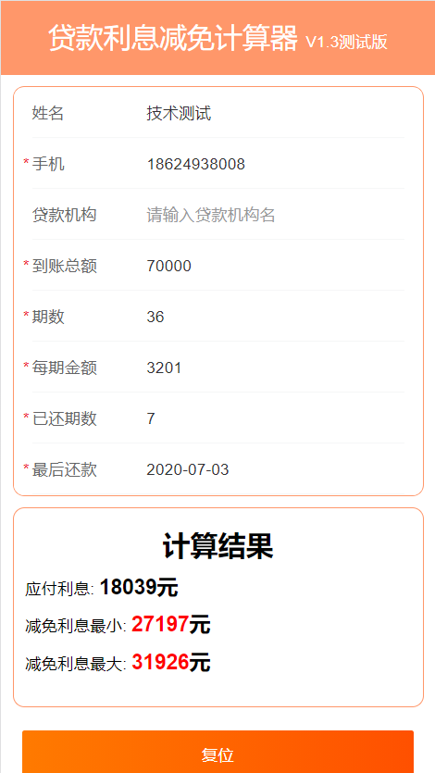
 | 20834.53 | 23 | 416.69 | 3201 | 2784.31 |  | -4812.20 | 30 | -68.17 | 3201 | 3269.17
 | 18050.22 | 24 | 361.00 | 3201 | 2840.00 |  | -8081.38 | 31 | -114.49 | 3201 | 3315.49
 | 15210.23 | 25 | 304.20 | 3201 | 2896.80 |  | -11396.86 | 32 | -161.46 | 3201 | 3362.46
 | 12313.43 | 26 | 246.27 | 3201 | 2954.73 |  | -14759.32 | 33 | -209.09 | 3201 | 3410.09
 | 9358.70 | 27 | 187.17 | 3201 | 3013.83 |  | -18169.41 | 34 | -257.40 | 3201 | 3458.40
 | 6344.87 | 28 | 126.90 | 3201 | 3074.10 |  | -21627.81 | 35 | -306.39 | 3201 | 3507.39
 | 3270.77 | 29 | 65.42 | 3201 | 3135.58 |  | -25135.20 | 36 | -356.08 | 3201 | 3557.08
 | 135.19 | 30 | 2.70 | 3201 | 3198.30 |  |  |  | 0.00
 | -3063.11 | 31 | -61.26 | 3201 | 3262.26 |  |  |  | 0.00
 | -6325.37 | 32 | -126.51 | 3201 | 3327.51 |  |  |  | 0.00
 | -9652.88 | 33 | -193.06 | 3201 | 3394.06 |  |  |  | 0.00
 | -13046.94 | 34 | -260.94 | 3201 | 3461.94 |  |  |  | 0.00
 | -16508.88 | 35 | -330.18 | 3201 | 3531.18 |  |  |  | 0.00
 | -20040.05 | 36 | -400.80 | 3201 | 3601.80 |  |  |  | 0.00

 |  | 已付利息： | 13091.54 | 35211 | 18247.62 |  |  | 未付利息： | 5156.08
 |  |  |  |  |  |  |  | 逾期利息 | 2863.24
 |  |  |  | 115236.00 | 70000.00

 |  |  |  |  | 29281.22 |  | 最大减免=合同总金额-本金-已还利息-逾期利息

 |  |  |  |  | 24125.14 |  | 最小减免=合同总金额-本金-全部法定利息-逾期利息

 |  | 合同金额 | 115236.00
 |  | 本金 | 70000.00 |  |  | 已还金额 | 86427.00
 |  | 已还利息 | 9017.86
 |  | 逾期利息 | 4292.40 | 逾期6期
 |  | 全部法定利息 | 18039.30 | 负数不算
 |  | 最大减免金额 | 31925.74
 |  | 最小还款金额 | 27196.70

 | 最后一次还款日 | 最大减免 | 最小减免 | 应付利息 | 逾期利息 |  | 客户覃伟珍情况说明：实际到账金额70000 分期36 每期金额3201 已还7期 每月3号还款 最后一次还款2020.07.3 逾期0
 | 7.3 | 31925.74 | 27196.7

